상품제안서
3세대 T-클린 UVC 휴대용 칫솔살균기 | 상품코드: S26043

 |  |  |  |  |  |  | 02-713-8555 | www.synergygift.co.kr
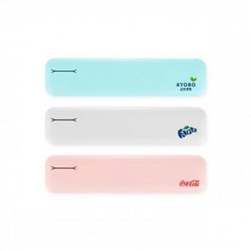 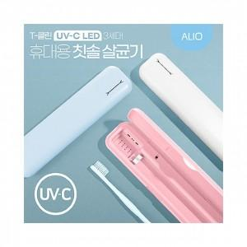

【상세/제작정보】 | UV-C 99.9% 강력한 살균력을 가진 휴대용 칫솔살균기

【인쇄/포장옵션】 | 풀칼라, 칼라 / 시판박스

【공급단가】 | 수량 | 50~ | 100~ | 300~ | 1,000~ | 3,000~
*VAT별도 | 핑크 | 9,650원 | 9,400원 | 9,050원 | 8,650원 | 8,500원
 | 블루 | 9,650원 | 9,400원 | 9,050원 | 8,650원 | 8,500원
 | 화이트 | 9,650원 | 9,400원 | 9,050원 | 8,650원 | 8,500원

【상품 URL】 | https://www.synergygift.co.kr:443/src/goods_detail.php?gdno=26043

